Hoja2
 | CÁLCULOS PARA LA RECOMPOSICIÓN CORPORAL

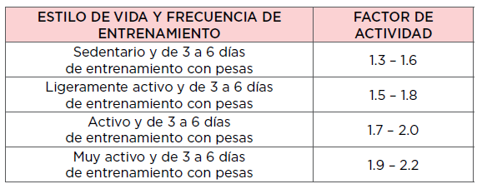
Tasa Metabolica Basal |  | 1804 | Calorías Mantenimiento |  | 3066.8 |  | Calorias Perder Grasa |  | 2246.8 | Calorias Construcción Muscular | 3476.8
Factor De Actividad |  | 1.7

NOMBRE |  | Kevin |  |  |  |  | PERDER GRASA |  |  | AUMENTO DE MASA MUSCULAR
APELLIDO |  | Meneses |  |  |  |  | % Pérdida semanal (0,5-1%) |  | 1.0% | Ganancia semanal (0,25-0,5%) | 0.5%
OBJETIVO |  | CM |  |  |  |  | Peso semanal a perder |  | 0.82 | Peso semanal a ganar (kg) | 0.41
EDAD |  | 19 |  |  |  |  | Déficit semanal |  | 5740 | Superávit semanal | 2870
ESTATURA (cm) |  | 183 |  |  |  |  | Déficit diario |  | 820 | Superávit diario | 410
PESO (kg) |  | 82 |  |  |  |  | Calorías perder grasa |  | 2247 | Calorías aumentar peso | 3476.8
% GRASO |  | 20% |  |  |  |  | Déficit máx sin perder masa muscular |  | 1132
 |  |  |  |  |  |  | Disponibilidad energética fisiológica
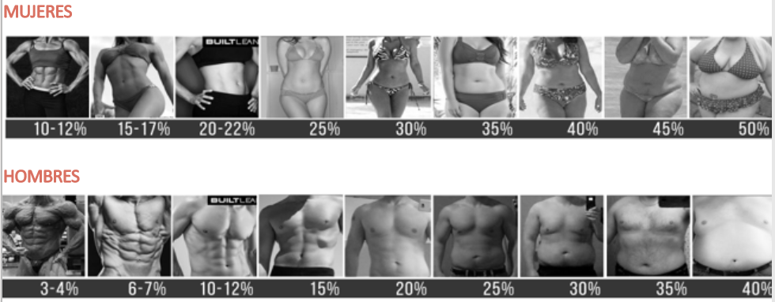
 |  |  |  |  |  |  | Mujer |  | 1968
 |  |  |  |  |  |  | Hombre |  | 1640
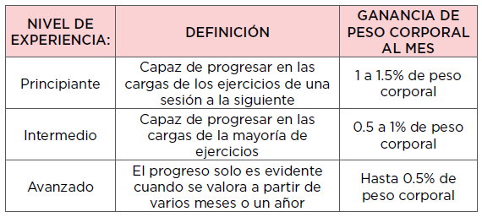

 | AJUSTE AUTOMÁTICO DE MACRONUTRIENTES

 | REDUCIR % GRASO |  |  | MANTENIMIENTO |  |  |  | HIPERTROFIA

 | CALORÍAS TOTALES DIARIAS |  | 2246.8 | CALORÍAS TOTALES DIARIAS |  |  | 3066.8 | CALORÍAS TOTALES DIARIAS |  | 3476.8
 | GRAMOS DE PROTEÍNA /KG (2-2,5) |  | 2 | GRAMOS DE PROTEÍNA / KG (1,8-2,2) |  |  | 2 | GRAMOS DE PROTEÍNA / KG (1,6-2) |  | 2
 | GRAMOS TOTALES DE PROTEÍNA |  | 164 | GRAMOS TOTALES DE PROTEÍNA |  |  | 164 | GRAMOS TOTALES DE PROTEÍNA |  | 164
 | KCALS PROTEÍNA TOTALES |  | 656 | KCALS PROTEÍNA TOTALES |  |  | 656 | KCALS PROTEÍNA TOTALES |  | 656
 | % PROTEÍNA EN ALIMENTACIÓN |  | 29.2 | % PROTEÍNA EN ALIMENTACIÓN |  |  | 21.4 | % PROTEÍNA EN ALIMENTACIÓN
 | GRAMOS DE GRASA / KG (0,6-1) |  | 0.9 | GRAMOS DE GRASA / KG (0,7-1,2) |  |  | 1 | GRAMOS DE GRASA / KG (0,8-1,3) |  | 1
 | GRAMOS TOTALES DE GRASA |  | 73.8 | GRAMOS TOTALES DE GRASA |  |  | 82 | GRAMOS TOTALES DE GRASA |  | 82
 | KCALS GRASA TOTALES |  | 664.2 | KCALS GRASA TOTALES |  |  | 738 | KCALS GRASA TOTALES |  | 738
 | % GRASA EN ALIMENTACIÓN |  | 30 | % GRASA EN ALIMENTACIÓN |  |  | 24.1 | % GRASA EN ALIMENTACIÓN |  | 21.2
 | GRAMOS DE HIDRATOS / KG |  | 2.825 | GRAMOS DE HIDRATOS / KG |  |  | 5.1 | GRAMOS DE HIDRATOS / KG |  | 6.3
 | GRAMOS TOTALES CARBOHIDRATOS |  | 231.65 | GRAMOS TOTALES CARBOHIDRATOS |  |  | 418.2 | GRAMOS TOTALES CARBOHIDRATOS |  | 520.7
 | KCALS CARBOHIDRATOS TOTALES |  | 926.6 | KCALS CARBOHIDRATOS TOTALES |  |  | 1672.8 | KCALS CARBOHIDRATOS TOTALES |  | 2082.8
 | % CARBOHIDRATOS TOTALES |  | 41.2 | % CARBOHIDRATOS TOTALES |  |  | 54.5 | % CARBOHIDRATOS TOTALES |  | 60

 | SUPLEMENTACIÓN
 | ESTA ES LA PARTE MENOS IMPORTANTE PERO, SI SE CUMPLE LO ANTERIORMENTE COMENTADO, PODEMOS OPTIMIZAR LIGERAMENTE EL PROCESO.

 | PÉRDIDA DE GRASA |  |  |  |  | AUMENTO DE MASA MUSCULAR
 | CREATINA
 | SI TU OBJETIVO ES PERDER GRASA O GANAR MASA MUSCULAR, UNA INGESTA CRÓNICA DE 3-5 GRAMOS DIARIOS TE BENEFICIARÁ POR UN AUMENTO DE LA FUERZA Y REDUCCIÓN DE LA FATIGA

 | MELATONINA
 | SI TU OBJETIVO ES PERDER GRASA O GANAR MASA MUSCULAR, EL DESCANSO ES MUY IMPORTANTE PARA LOGRAR DICHOS OBJETIVOS, POR ELLO, SI TE CUESTA DORMIR, UNA INGESTA DE 0,5-10 MG DE MELATONINA 1H ANTES DE DORMIR PUEDE BENEFICIARTE. (RECOMENDAMOS EMPEZAR CON DOSIS PEQUEÑAS)
 | CAFEÍNA
 | PÉRDIDA DE GRASA |  |  |  |  | AUMENTO DE MASA MUSCULAR
 | COMO TAL, LA CAFEÍNA NO ES UN GRAN PRECURSOR DE LA PÉRDIDA DE GRASA (ALGO HACE PERO EL IMPACTO ES BAJO) POR ELLO, SI TU % DE GRASA ES ALTO, ME CENTRARÍA EN APLICAR UN DÉFICIT CALÓRICO. MIENTRAS QUE SI TU % GRASO ES BAJO, PUEDES VERTE BENEFICIADO DE UNA DOSIS RELATIVAMENTE ALTA DE CAFEÍNA (4-5 TAZAS DE CAFÉ AL DÍA) |  |  |  |  | PARA EL AUMENTO DE LA FUERZA, LA CAFEÍNA PUEDE AYUDARTE MEDIANTE LA MEJORA DEL RENDIMIENTO DE FUERZA. YA QUE, SI ERES MÁS FUERTE, PODRÁS GENERAR MAYORES ADAPTACIONES. POR ELLO, UNA DÓSIS DE 4-7 MG / KG SESENTA MINUTOS ANTES DE ENTRENAR PUEDE AUMENTAR EL RENDIMIENTO EN EL PROPIO ENTRENO.

 | PROTEÍNA
 | SOLO USARÍA ESTE SUPLEMENTO CUANDO TE CUESTE LLEGAR A LOS REQUERIMIENTOS DE PROTEÍNA DIARIOS, SI LLEGAS SIN PROBLEMAS, NO HACE FALTA.
 | ¿QUIERES QUE TE AYUDEMOS CON TU ENTRENAMIENTO Y NUTRICIÓN? PINCHA EN LA IMAGEN PARA EMPEZAR TU CAMBIO

